Sheet2
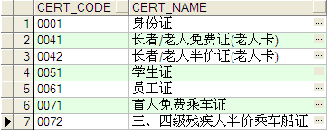
目前存在的证件名称代码

